关系图
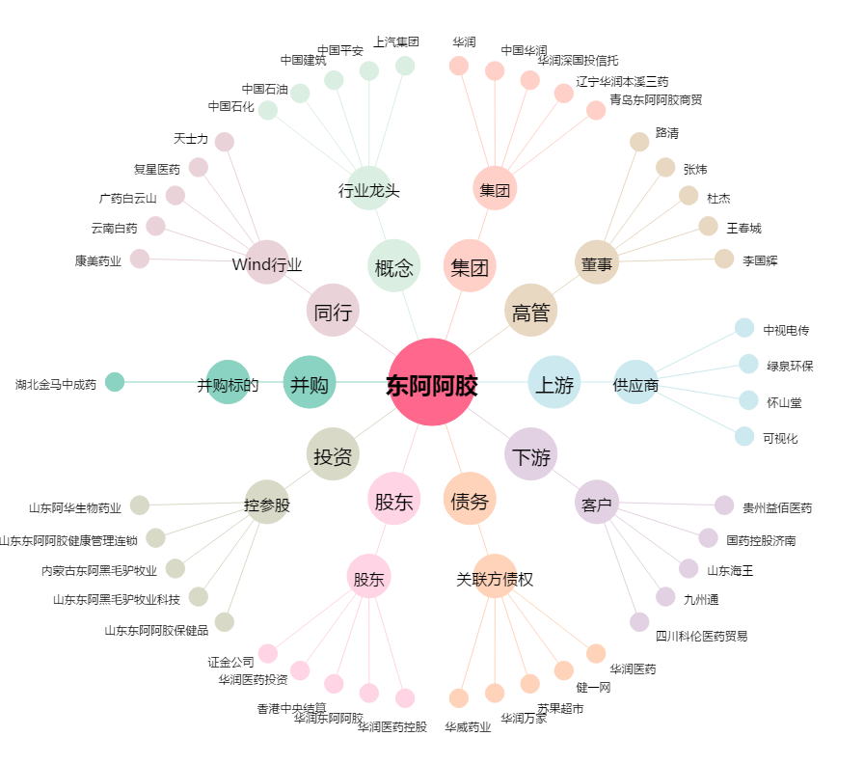
东阿阿胶[000423.SZ] - 关系概览图

